Beispiel bei 4 Erhebungen
Erhebungen | Erste Gruppe | Zweite | Abweichung vom Gruppenmittelwert der ersten Gruppe | Quadrierung der Abweichung | Abweichung vom Gruppenmittelwert der zweiten Gruppe | Quadrierung der Abweichung
Tag1 | 47 | 68 | 4.00 | 16.00 | 4.25 | 18.06
Tag2 | 39 | 65 | -4.00 | 16.00 | 1.25 | 1.56
Tag3 | 40 | 63 | -3.00 | 9.00 | -0.75 | 0.56
Tag4 | 46 | 59 | 3.00 | 9.00 | -4.75 | 22.56

Mittelwert | 43.00 | 63.75
Summe |  |  |  | 50.00 |  | 42.75

Stichprobenvarianz |  |  |  | 16.67 |  | 14.25
Anzahl an Einheiten |  |  |  | 4 |  | 4

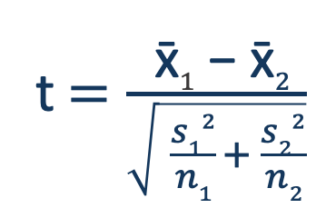
 |  |  | Werte unter der Wurzel des Nenners | 4.17 |  | 3.56

 |  |  | Zähler | 20.75

 |  |  | Nenner | 2.78

 |  |  | t= | 7.46

